TYPE 1
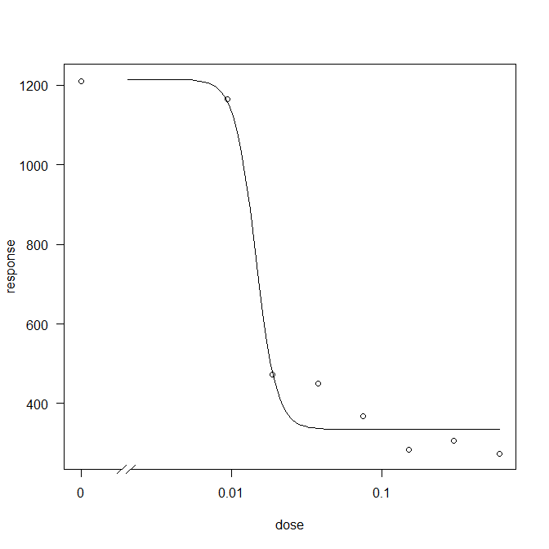
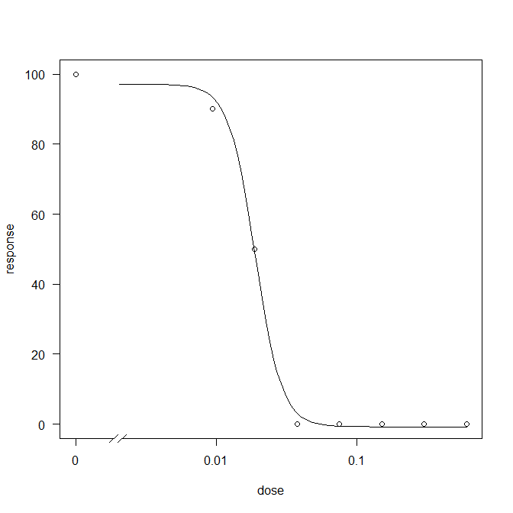
28 aralık 2021 Pazartesi tip 1 değerlendirildi yaş ağırlıkları
yas total
NIS 1 | doz 1 | doz 2 | doz 3 | doz 4 | doz 5 | doz 6 | doz 7 | doz 8
tekerrür1 | 1398 | 841 | 483 | 222 | 529 | 157 | 248 | 286
tekerrür2 | 1420 | 1281 | 200 | 473 | 376 | 184 | 298 | 439
tekerrür3 | 1250 | 1582 | 741 | 383 | 499 | 118 | 283 | 173
tekerrür4 | 1324 | 1048 | 596 | 709 | 155 | 328 | 228 | 376
tekerrür5 | 1289 | 938 | 456 | 468 | 449 | 359 | 369 | 108
tekerrür6 | 873 | 1498 | 517 | 456 | 256 | 365 | 523 | 128
tekerrür7 | 921 | 963 | 314 | 449 | 302 | 467 | 193 | 400 | ed50 | ed90
ortalama | 1211 | 1164 | 472 | 451 | 367 | 283 | 306 | 273 | 14.4 | 20.4
top | 8475 | 8151 | 3307 | 3160 | 2566 | 1978 | 2142 | 1910
yas total | 10900 | 9100 | 3700 | 3520 | 2370 | 2330 | 2120 | 1910 | 12 | 21
%skor | 100 | 90 | 50 | 0 | 0 | 0 | 0 | 0 | 18.8 | 30.4
Lenght plant | 35 | 35 | 30 | 30 | 30 | 30 | 30 | 30 | 13 | 15
yas
non nıs 1 | doz 1 | doz 2 | doz 3 | doz 4 | doz 5 | doz 6 | doz 7 | doz 8
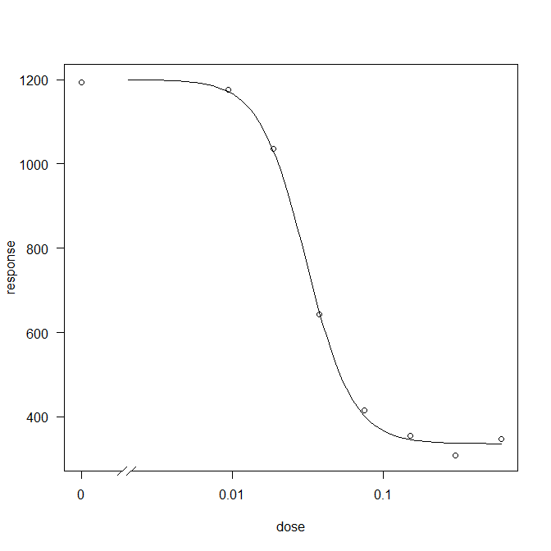
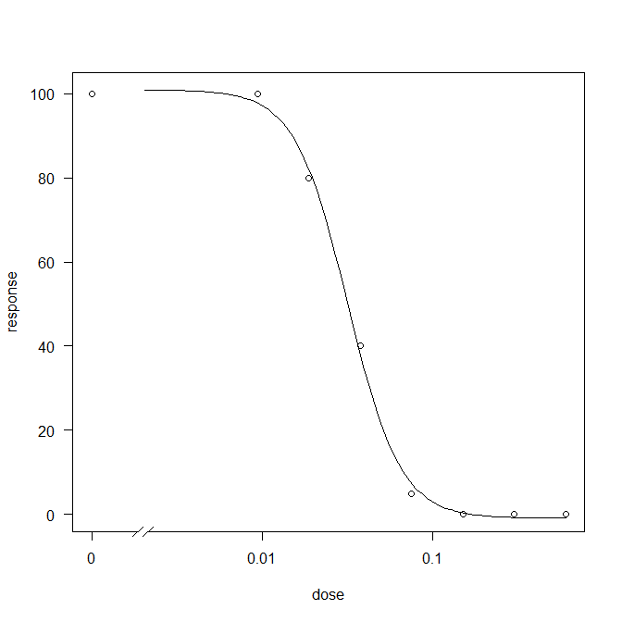
tekerrür1 | 1279 | 1029 | 1190 | 438 | 220 | 361 | 456 | 276
tekerrür2 | 1054 | 1442 | 1051 | 793 | 332 | 485 | 251 | 240
tekerrür3 | 1275 | 1724 | 1182 | 580 | 647 | 375 | 345 | 235
tekerrür4 | 928 | 1130 | 959 | 768 | 542 | 338 | 335 | 470
tekerrür5 | 1150 | 1051 | 1054 | 676 | 435 | 439 | 308 | 307
tekerrür6 | 1159 | 773 | 940 | 611 | 301 | 274 | 285 | 422 | ed50 | ed90
tekerrür7 | 1513 | 1077 | 866 | 635 | 432 | 216 | 179 | 483
ortALAMA | 1194 | 1175 | 1035 | 643 | 416 | 355 | 308 | 348 | 30.8 | 67.1
Top | 8358 | 8226 | 7242 | 4501 | 2909 | 2488 | 2159 | 2433
yas total | 9600 | 9500 | 8110 | 5190 | 3230 | 2760 | 2410 | 2920 | 30 | 67
yüzde skor | 100 | 100 | 80 | 40 | 5 | 0 | 0 | 0 | 31.7 | 69.2
leghth | 45 | 40 | 35 | 30 | 30 | 30 | 30 | 30 | 13 | 33

kuru
NIS 1 | doz 1 | doz 2 | doz 3 | doz 4 | doz 5 | doz 6 | doz 7 | doz 8
tekerrür1 | 397 | 352 | 205 | 378 | 260 | 333 | 165 | 232
tekerrür2 | 334 | 463 | 281 | 295 | 224 | 166 | 412 | 319
tekerrür3 | 410 | 375 | 204 | 311 | 350 | 275 | 306 | 104
tekerrür4 | 475 | 387 | 295 | 392 | 129 | 255 | 176 | 92
tekerrür5 | 409 | 528 | 332 | 318 | 376 | 98 | 248 | 318
tekerrür6 | 462 | 476 | 102 | 316 | 298 | 157 | 260 | 162
tekerrür7 | 441 | 349 | 250 | 146 | 420 | 139 | 188 | 327 | ed50 | ed90
ortalama | 418 | 419 | 238 | 308 | 294 | 203 | 251 | 222 | 12 | 14
top | 2928 | 2930 | 1669 | 2156 | 2057 | 1423 | 1755 | 1554
yas total | 2150 | 1630 | 160 | 870 | 400 | 440 | 340 | 220 | 10 | 12
%skor

kuru
non nıs 1 | doz 1 | doz 2 | doz 3 | doz 4 | doz 5 | doz 6 | doz 7 | doz 8
tekerrür1 | 238 | 397 | 351 | 357 | 346 | 184 | 152 | 401
tekerrür2 | 300 | 334 | 376 | 291 | 256 | 204 | 227 | 357
tekerrür3 | 385 | 350 | 391 | 318 | 307 | 339 | 206 | 232
tekerrür4 | 337 | 367 | 395 | 392 | 350 | 260 | 265 | 184
tekerrür5 | 442 | 553 | 438 | 295 | 453 | 292 | 279 | 194
tekerrür6 | 382 | 506 | 387 | 366 | 260 | 352 | 217 | 214 | ed50 | ed90
tekerrür7 | 462 | 454 | 506 | 266 | 163 | 294 | 171 | 246
ortALAMA | 364 | 423 | 406 | 326 | 305 | 275 | 217 | 261 | 54 | 148
Top | 2546 | 2961 | 2844 | 2285 | 2135 | 1925 | 1517 | 1828
yas total | 1270 | 1600 | 1430 | 1070 | 880 | 710 | 530 | 1160 | 35 | 54

TYPE 2
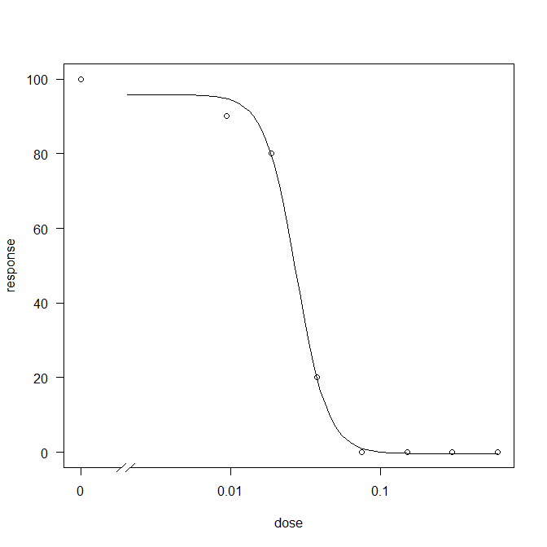
23 Aralık 2021 Persembe tip 2 değerlendirildi yaş ağırlıkları
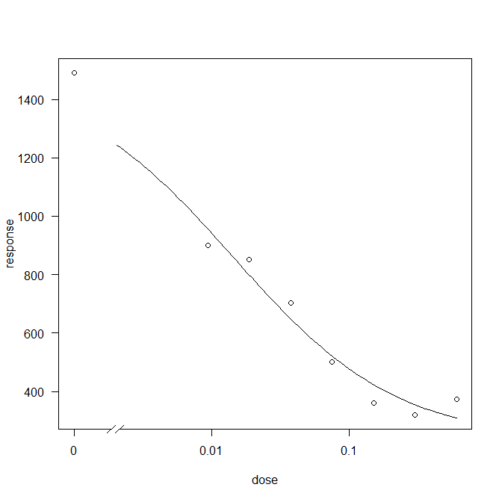
NIS 2 | doz 1 | doz 2 | doz 3 | doz 4 | doz 5 | doz 6 | doz 7 | doz 8
tekerrür1 | 2108 | 889 | 1013 | 708 | 319 | 462 | 268 | 396
tekerrür2 | 1690 | 1107 | 554 | 797 | 430 | 267 | 271 | 429
tekerrür3 | 900 | 836 | 734 | 681 | 409 | 431 | 255 | 349
tekerrür4 | 1312 | 885 | 999 | 773 | 505 | 351 | 344 | 433
tekerrür5 | 1586 | 1055 | 875 | 849 | 456 | 297 | 363 | 330
tekerrür6 | 1125 | 755 | 905 | 536 | 498 | 377 | 364 | 335
tekerrür7 | 1722 | 769 | 885 | 570 | 888 | 334 | 365 | 337 | ed50 | ed90
ortalama | 1492 | 899 | 852 | 702 | 501 | 360 | 319 | 373 | 14.3 | 293
top | 10443 | 6296 | 5965 | 4914 | 3505 | 2519 | 2230 | 2609
yas total | 10400 | 10000 | 8500 | 6600 | 3500 | 4100 | 4300 | 3600 | 29.9 | 69.2
%skor | 100 | 90 | 80 | 10 | 0 | 0 | 0 | 0 | 25 | 38
length | 45 | 40 | 40 | 40 | 40 | 40 | 40 | 40 | 12 | 54

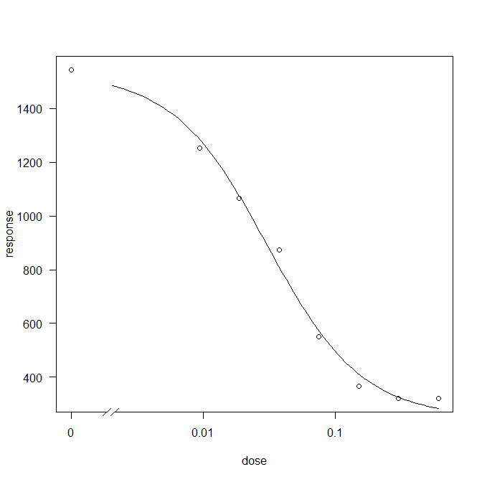
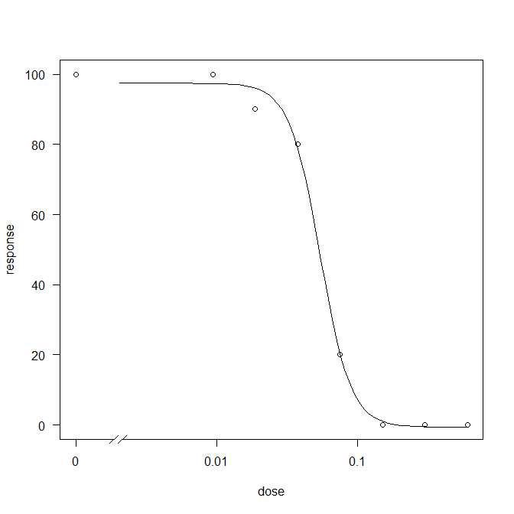
NON NIS 2 | doz 1 | doz 2 | doz 3 | doz 4 | doz 5 | doz 6 | doz 7 | doz 8
tekerrür1 | 1305 | 1019 | 1266 | 850 | 475 | 553 | 286 | 375
tekerrür2 | 1986 | 1389 | 1198 | 911 | 674 | 348 | 369 | 310
tekerrür3 | 1428 | 1084 | 1120 | 1008 | 807 | 313 | 225 | 354
tekerrür4 | 1246 | 1671 | 1055 | 888 | 573 | 328 | 352 | 330
tekerrür5 | 1848 | 1372 | 943 | 800 | 710 | 270 | 401 | 345
tekerrür6 | 1566 | 1191 | 1041 | 827 | 151 | 380 | 222 | 416
tekerrür7 | 1434 | 1045 | 846 | 824 | 452 | 365 | 382 | 120
ortALAMA | 1545 | 1253 | 1067 | 873 | 549 | 365 | 320 | 321 | 30.4 | 185.5
Top | 10813 | 8771 | 7469 | 6108 | 3842 | 2557 | 2237 | 2250
yas total | 12200 | 10100 | 8600 | 6800 | 4500 | 2600 | 2500 | 2300 | 32 | 184
yüzde skor | 100 | 100 | 90 | 80 | 10 | 0 | 0 | 0 | 50 | 76
length | 50 | 45 | 40 | 40 | 40 | 40 | 40 | 40 | 9 | 12

KURU
NIS 2 | doz 1 | doz 2 | doz 3 | doz 4 | doz 5 | doz 6 | doz 7 | doz 8
tekerrür1 | 514 | 261 | 434 | 350 | 550 | 278 | 322 | 289
tekerrür2 | 351 | 322 | 444 | 423 | 346 | 310 | 139 | 246
tekerrür3 | 463 | 393 | 377 | 489 | 370 | 239 | 288 | 274
tekerrür4 | 417 | 355 | 426 | 424 | 318 | 288 | 275 | 298
tekerrür5 | 267 | 301 | 324 | 416 | 248 | 335 | 213 | 271
tekerrür6 | 512 | 363 | 277 | 435 | 301 | 198 | 228 | 340
tekerrür7 | 632 | 284 | 428 | 419 | 253 | 364 | 228 | 319 | ed50 | ed90
ortalama | 451 | 326 | 387 | 422 | 341 | 287 | 242 | 291 | 320 | 58000
top | 3156 | 2279 | 2710 | 2956 | 2386 | 2012 | 1693 | 2037
total | 2190 | 1100 | 1260 | 1710 | 1180 | 910 | 410 | 860 | 186 | 421000
%skor

NON NIS 2 | doz 1 | doz 2 | doz 3 | doz 4 | doz 5 | doz 6 | doz 7 | doz 8
tekerrür1 | 434 | 380 | 345 | 396 | 283 | 289 | 307 | 109
tekerrür2 | 513 | 362 | 390 | 350 | 112 | 306 | 183 | 374
tekerrür3 | 547 | 402 | 328 | 352 | 383 | 235 | 318 | 302
tekerrür4 | 393 | 489 | 423 | 421 | 323 | 263 | 286 | 283
tekerrür5 | 425 | 350 | 439 | 475 | 427 | 263 | 205 | 272
tekerrür6 | 578 | 417 | 472 | 421 | 478 | 285 | 328 | 245
tekerrür7 | 384 | 332 | 513 | 421 | 380 | 423 | 231 | 323
ortALAMA | 468 | 390 | 416 | 405 | 341 | 295 | 265 | 273 | 74 | 807
Top | 3274 | 2732 | 2910 | 2836 | 2386 | 2064 | 1858 | 1908
total | 1910 | 1540 | 1620 | 1350 | 1130 | 1440 | 1580 | 1500 | 74 | 807
yüzde skor

TYPE3
22 aralık 2021 carsamba tip 3 değerlendirildi yaş ağırlıkları

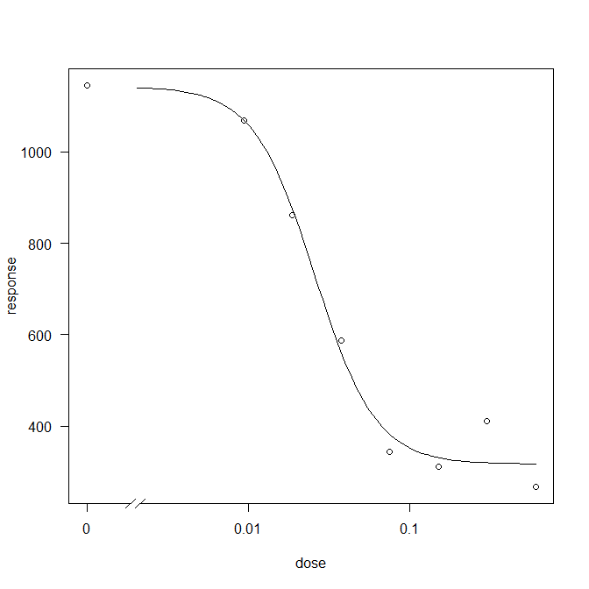
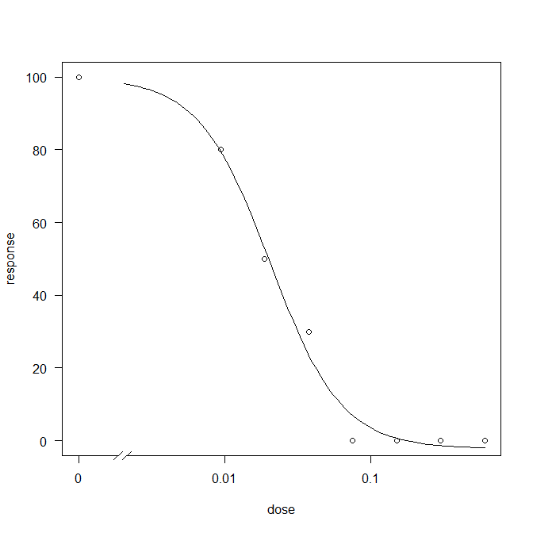
NIS 3 | doz 1 | doz 2 | doz 3 | doz 4 | doz 5 | doz 6 | doz 7 | doz 8
tekerrür1 | 1504 | 1016 | 1164 | 416 | 432 | 270 | 337 | 262
tekerrür2 | 1135 | 1100 | 620 | 622 | 403 | 365 | 414 | 303
tekerrür3 | 870 | 1164 | 1270 | 819 | 331 | 349 | 474 | 291
tekerrür4 | 886 | 1493 | 661 | 847 | 204 | 270 | 302 | 285
tekerrür5 | 1420 | 936 | 683 | 465 | 429 | 108 | 520 | 255
tekerrür6 | 1327 | 845 | 904 | 418 | 296 | 385 | 413 | 290
tekerrür7 | 880 | 928 | 734 | 530 | 310 | 434 | 414 | 180 | ed50 | ed90
ortalama | 1146 | 1069 | 862 | 588 | 344 | 312 | 411 | 267 | 25.7 | 66.9
top | 8022 | 7482 | 6036 | 4117 | 2405 | 2181 | 2874 | 1866
yas total | 10400 | 10000 | 8500 | 6600 | 3500 | 4100 | 4300 | 3600 | 29 | 69
%skor | 100 | 80 | 50 | 10 | 0 | 0 | 0 | 0 | 18 | 43
length | 45 | 40 | 40 | 35 | 35 | 35 | 35 | 35 | 12 | 54
 |  |  |  |  |  |  |  |  |  |  | yas7 tek | % skor
NON NIS 3 | doz 1 | doz 2 | doz 3 | doz 4 | doz 5 | doz 6 | doz 7 | doz 8
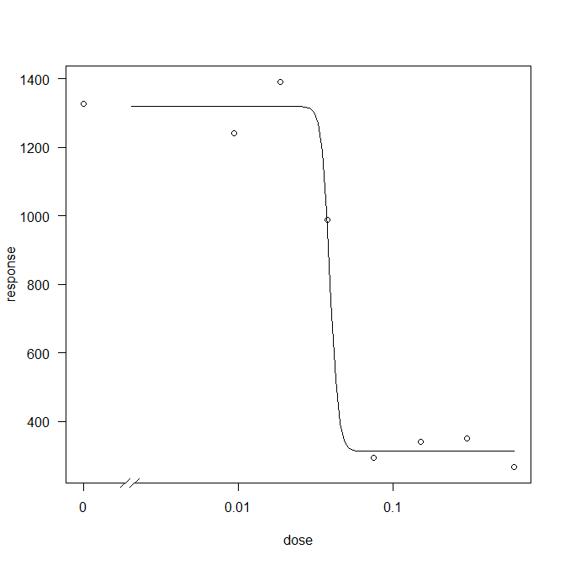
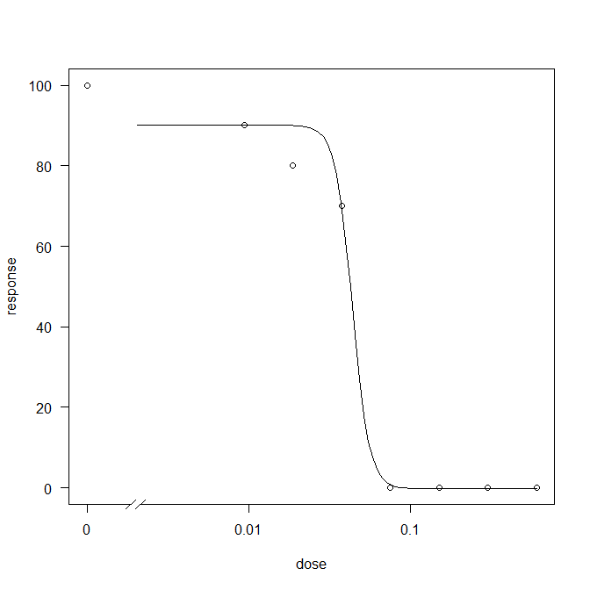
tekerrür1 | 1689 | 1317 | 1066 | 970 | 315 | 319 | 286 | 175
tekerrür2 | 1407 | 1329 | 1624 | 1193 | 299 | 348 | 292 | 335
tekerrür3 | 1291 | 1416 | 1599 | 1149 | 132 | 324 | 256 | 235
tekerrür4 | 1520 | 1267 | 732 | 951 | 202 | 415 | 416 | 222
tekerrür5 | 891 | 1287 | 1496 | 1052 | 325 | 282 | 497 | 327
tekerrür6 | 1344 | 1207 | 1740 | 755 | 397 | 336 | 280 | 313
tekerrür7 | 1156 | 860 | 1485 | 850 | 388 | 365 | 421 | 252
ortALAMA | 1328 | 1240 | 1392 | 989 | 294 | 341 | 350 | 266 | 39.1 | 44.6
Top | 9298 | 8683 | 9742 | 6920 | 2058 | 2389 | 2448 | 1859
yas total | 11300 | 11200 | 12600 | 9900 | 3900 | 3800 | 4200 | 3100 | 43 | 57
yüzde skor | 100 | 90 | 80 | 70 | 0 | 0 | 0 | 0 | 43.5 | 56.8
length | 45 | 40 | 40 | 35 | 35 | 35 | 35 | 35 | 12 | 54
 |  |  |  |  |  |  |  |  |  |  | yas7 tek | % skor

kuru
NIS 3 | doz 1 | doz 2 | doz 3 | doz 4 | doz 5 | doz 6 | doz 7 | doz 8
tekerrür1 | 413 | 354 | 322 | 268 | 253 | 360 | 283 | 261
tekerrür2 | 342 | 364 | 415 | 267 | 260 | 283 | 368 | 218
tekerrür3 | 252 | 365 | 316 | 273 | 353 | 74 | 394 | 194
tekerrür4 | 270 | 412 | 326 | 427 | 180 | 231 | 252 | 159
tekerrür5 | 390 | 332 | 460 | 409 | 271 | 293 | 428 | 261
tekerrür6 | 460 | 309 | 304 | 364 | 322 | 284 | 341 | 256
tekerrür7 | 330 | 331 | 505 | 294 | 328 | 223 | 333 | 223 | ed50 | ed90
ortalama | 351 | 352 | 378 | 329 | 281 | 250 | 343 | 225 | 40 | 54
top | 2457 | 2467 | 2648 | 2302 | 1967 | 1748 | 2399 | 1572
total | 1900 | 1720 | 1910 | 1780 | 850 | 1320 | 1630 | 1120 | 43 | 50
%skor

NON NIS 3 | doz 1 | doz 2 | doz 3 | doz 4 | doz 5 | doz 6 | doz 7 | doz 8
tekerrür1 | 380 | 287 | 533 | 419 | 332 | 315 | 377 | 203
tekerrür2 | 409 | 374 | 540 | 345 | 309 | 305 | 246 | 254
tekerrür3 | 272 | 374 | 457 | 351 | 289 | 219 | 332 | 294
tekerrür4 | 411 | 337 | 323 | 360 | 181 | 375 | 348 | 203
tekerrür5 | 361 | 409 | 538 | 380 | 122 | 280 | 242 | 210
tekerrür6 | 403 | 386 | 490 | 370 | 267 | 306 | 257 | 278
tekerrür7 | 478 | 432 | 356 | 449 | 278 | 290 | 246 | 153
ortALAMA | 388 | 371 | 462 | 382 | 254 | 299 | 293 | 228 | 41 | 49
Top | 2714 | 2599 | 3237 | 2674 | 1778 | 2090 | 2048 | 1595
total | 1670 | 1640 | 2500 | 2360 | 1040 | 1170 | 1460 | 640 | 55 | 62
yüzde skor

TYPE 4
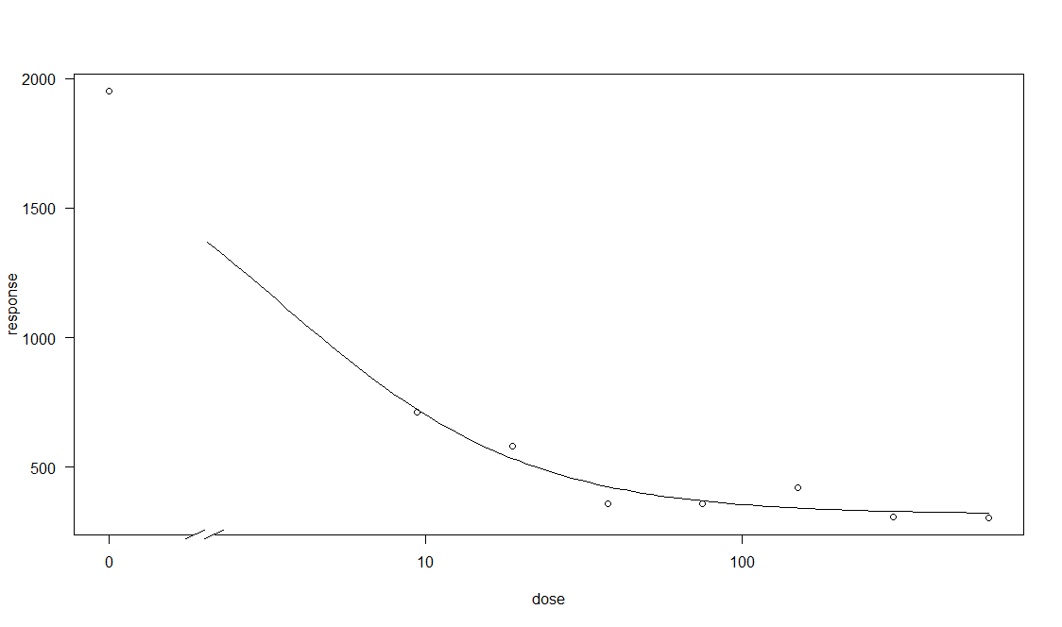
20 aralık 2021 Pazartesi tip 4 değerlendirildi yaş ağırlıkları
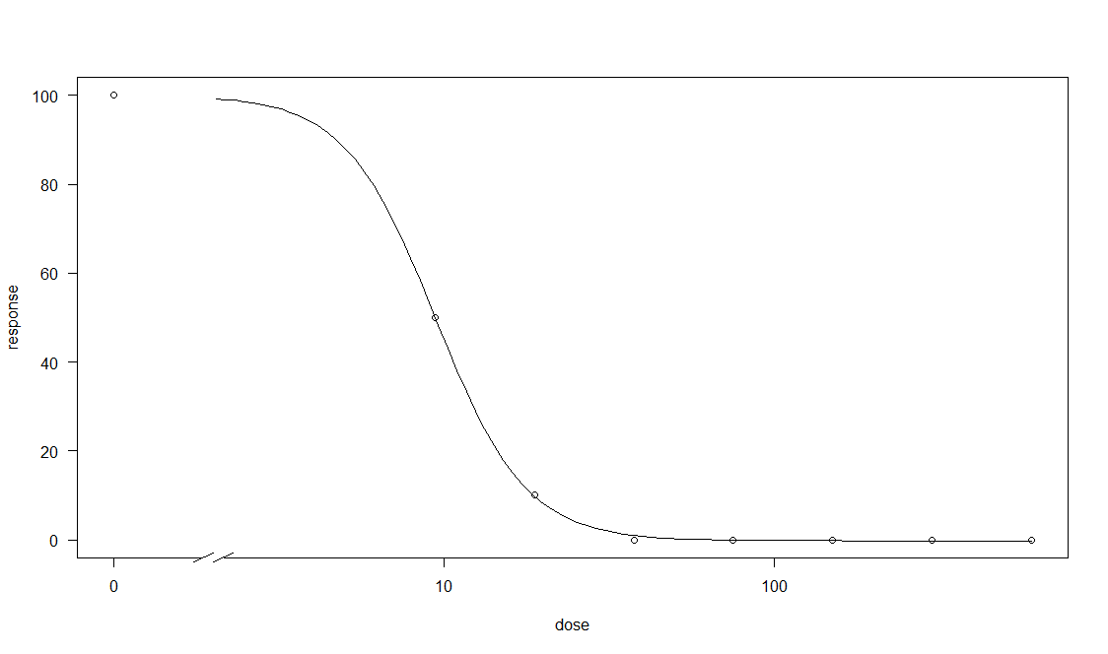
nıs 4 | doz 1 | doz 2 | doz 3 | doz 4 | doz 5 | doz 6 | doz 7 | doz 8
tekerrür1 | 1717 | 1095 | 730 | 430 | 320 | 354 | 308 | 242
tekerrür2 | 1738 | 369 | 575 | 347 | 279 | 430 | 333 | 196
tekerrür3 | 1892 | 803 | 538 | 383 | 359 | 361 | 323 | 368
tekerrür4 | 2211 | 562 | 563 | 365 | 382 | 431 | 270 | 386
tekerrür5 | 2381 | 1162 | 663 | 343 | 365 | 460 | 319 | 319
tekerrür6 | 1924 | 427 | 524 | 392 | 422 | 422 | 342 | 253 | ed50 | ed90
tekerrür7 | 1787 | 562 | 472 | 259 | 394 | 492 | 250 | 379
ortalama | 1950 | 711 | 581 | 360 | 360 | 421 | 306 | 306 | 3.46 | 24.8
top | 13650 | 4980 | 4065 | 2519 | 2521 | 2950 | 2145 | 2143
yas total | 16700 | 6900 | 5600 | 4700 | 4600 | 4900 | 3600 | 3600 | 2 | 46
%skor | 100 | 50 | 10 | 0 | 0 | 0 | 0 | 0 | 9.3 | 18.7
length | 40 | 40 | 35 | 35 | 35 | 35 | 35 | 35 | 13 | 15
 |  |  |  |  |  |  |  |  |  |  | yas 7 teker | % skor
non nıs 4 | doz 1 | doz 2 | doz 3 | doz 4 | doz 5 | doz 6 | doz 7 | doz 8
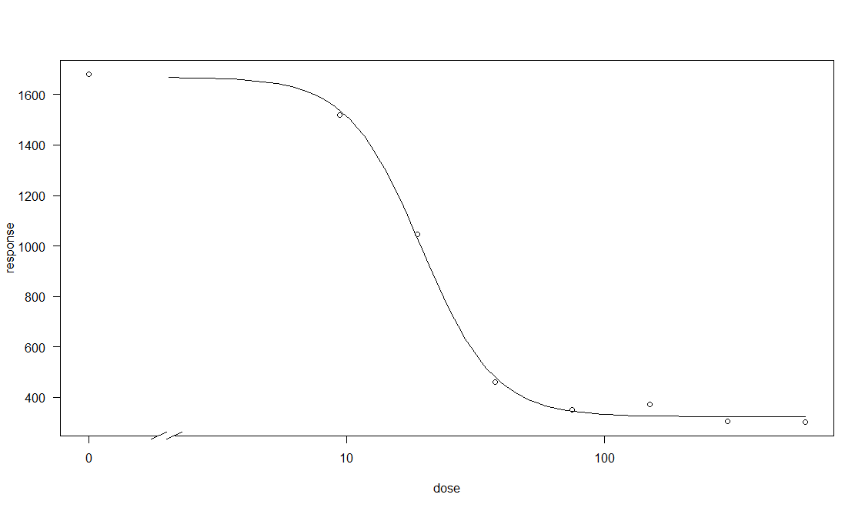
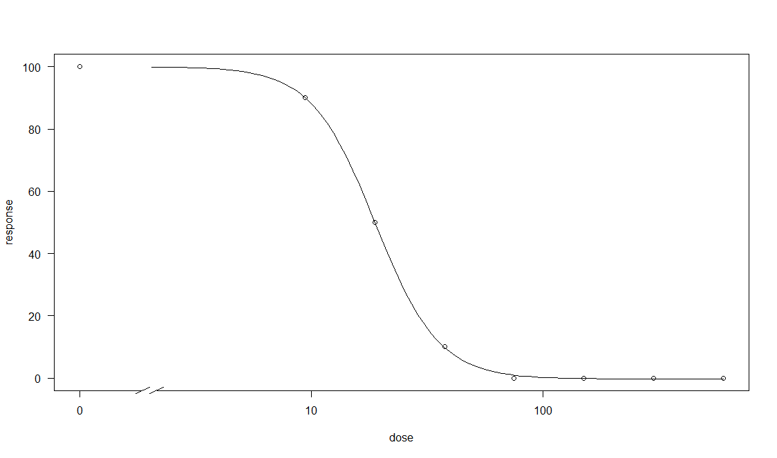
tekerrür1 | 1820 | 1504 | 886 | 361 | 368 | 355 | 272 | 377
tekerrür2 | 2085 | 1606 | 1370 | 594 | 427 | 427 | 306 | 281
tekerrür3 | 1716 | 1079 | 1315 | 483 | 298 | 408 | 307 | 251
tekerrür4 | 1845 | 1395 | 877 | 394 | 353 | 412 | 319 | 248
tekerrür5 | 1831 | 1636 | 815 | 445 | 304 | 524 | 301 | 366
tekerrür6 | 1280 | 1700 | 1092 | 390 | 298 | 307 | 304 | 343
tekerrür7 | 1182 | 1723 | 959 | 563 | 403 | 172 | 315 | 254
ortALAMA | 1680 | 1520 | 1045 | 461 | 350 | 372 | 303 | 303 | 19.4 | 39.7
top | 11759 | 10643 | 7314 | 3230 | 2451 | 2605 | 2124 | 2120
yas total | 14800 | 12900 | 10000 | 5100 | 4300 | 4200 | 4200 | 4200 | 19 | 42
yüzde skor | 100 | 90 | 50 | 10 | 0 | 0 | 0 | 0 | 18.7 | 37.5
length | 40 | 40 | 35 | 35 | 35 | 35 | 35 | 35 | 13 | 15

kuru |  |  |  |  |  |  |  |  |  |  | yas 7 tekeüür | yüzde skor
nıs 4 | doz 1 | doz 2 | doz 3 | doz 4 | doz 5 | doz 6 | doz 7 | doz 8
tekerrür1 | 469 | 297 | 283 | 216 | 311 | 365 | 174 | 297
tekerrür2 | 500 | 193 | 313 | 323 | 320 | 307 | 260 | 214
tekerrür3 | 596 | 488 | 343 | 301 | 287 | 355 | 229 | 271
tekerrür4 | 562 | 291 | 292 | 283 | 288 | 299 | 215 | 299
tekerrür5 | 514 | 331 | 318 | 296 | 272 | 282 | 257 | 273
tekerrür6 | 458 | 197 | 347 | 265 | 223 | 298 | 268 | 148
tekerrür7 | 462 | 454 | 385 | 340 | 257 | 237 | 254 | 299
ortalama | 509 | 322 | 326 | 289 | 280 | 306 | 237 | 257 | 20 | 2011
top | 3561 | 2251 | 2281 | 2024 | 1958 | 2143 | 1657 | 1801
kuru total | 2910 | 1300 | 1340 | 1290 | 1180 | 1280 | 290 | 550 | 135 | 1835
%skor

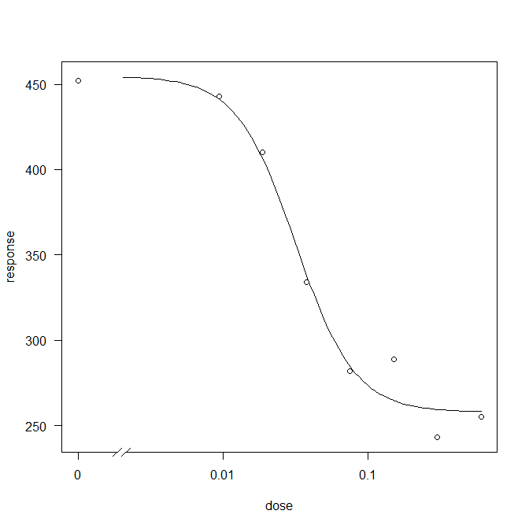
non nıs 4 | doz 1 | doz 2 | doz 3 | doz 4 | doz 5 | doz 6 | doz 7 | doz 8
tekerrür1 | 342 | 515 | 376 | 361 | 324 | 145 | 247 | 195
tekerrür2 | 365 | 485 | 437 | 295 | 255 | 222 | 253 | 259
tekerrür3 | 460 | 466 | 306 | 300 | 249 | 382 | 237 | 284
tekerrür4 | 475 | 394 | 364 | 338 | 300 | 335 | 245 | 312
tekerrür5 | 483 | 341 | 426 | 402 | 245 | 302 | 247 | 210
tekerrür6 | 536 | 438 | 531 | 368 | 312 | 345 | 235 | 228
tekerrür7 | 505 | 461 | 432 | 273 | 290 | 294 | 236 | 295
ortALAMA | 452 | 443 | 410 | 334 | 282 | 289 | 243 | 255 | 31 | 88
top | 3166 | 3100 | 2872 | 2337 | 1975 | 2025 | 1700 | 1783
yas total | 2480 | 2080 | 1950 | 1300 | 1130 | 1000 | 1000 | 950 | 22 | 78
yüzde skor

TYPE 5
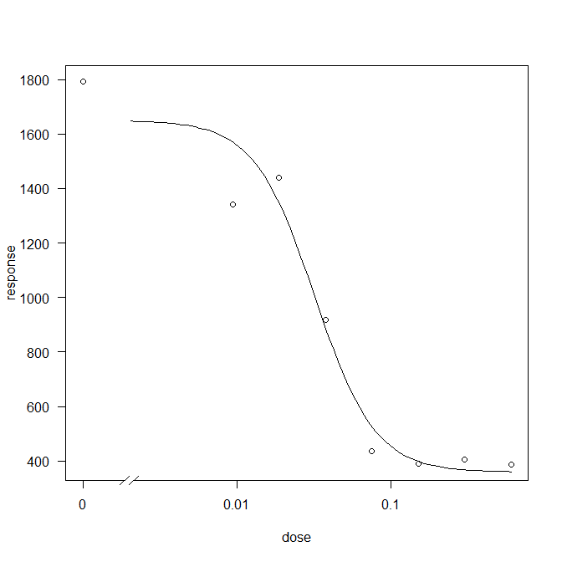

21 aralık 2021 Pazartesi tip 5 değerlendirildi yaş ağırlıkları
yas total
NIS 5 | doz 1 | doz 2 | doz 3 | doz 4 | doz 5 | doz 6 | doz 7 | doz 8
tekerrür1 | 1771 | 957 | 857 | 582 | 450 | 433 | 291 | 276
tekerrür2 | 1488 | 1060 | 1167 | 814 | 374 | 460 | 306 | 337
tekerrür3 | 1727 | 1293 | 1008 | 812 | 370 | 415 | 416 | 353
tekerrür4 | 2201 | 1041 | 1167 | 825 | 403 | 332 | 334 | 449
tekerrür5 | 2029 | 843 | 1014 | 535 | 520 | 351 | 370 | 356
tekerrür6 | 1565 | 1304 | 720 | 845 | 443 | 348 | 345 | 344
tekerrür7 | 1780 | 932 | 781 | 473 | 411 | 380 | 390 | 471 | ed50 | ed90
ortalama | 1794 | 1061 | 959 | 698 | 424 | 388 | 350 | 369 | 12 | 119
top | 12561 | 7430 | 6714 | 4886 | 2971 | 2719 | 2452 | 2586
yas total | 14400 | 9600 | 8900 | 6900 | 5000 | 4700 | 4600 | 4700 | 12 | 108 | yas7 tek | % skor
%skor | 100 | 90 | 80 | 40 | 0 | 0 | 0 | 0 | 33 | 66
length | 50 | 45 | 45 | 45 | 45 | 45 | 45 | 45 | 69 | 162
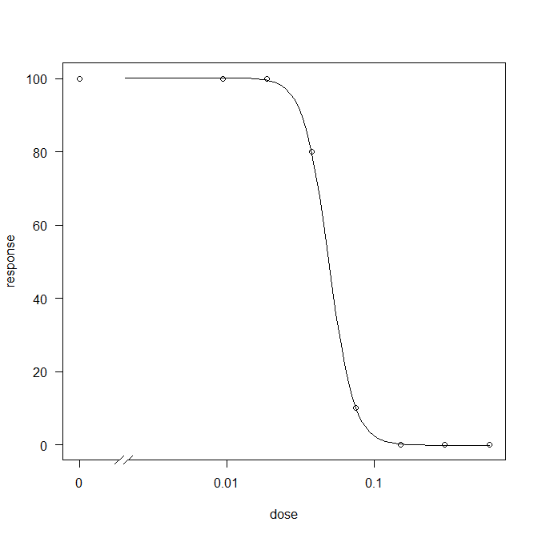
yas

non nıs 5 | doz 1 | doz 2 | doz 3 | doz 4 | doz 5 | doz 6 | doz 7 | doz 8
tekerrür1 | 1702 | 1327 | 1433 | 930 | 272 | 401 | 424 | 342
tekerrür2 | 1615 | 777 | 1575 | 1068 | 396 | 394 | 513 | 383
tekerrür3 | 1497 | 1884 | 1200 | 860 | 491 | 423 | 409 | 258
tekerrür4 | 1845 | 1222 | 1740 | 1214 | 479 | 392 | 390 | 541
tekerrür5 | 1796 | 1407 | 1380 | 830 | 514 | 367 | 389 | 318
tekerrür6 | 1893 | 1155 | 1592 | 989 | 456 | 362 | 395 | 451 | ed50 | ed90
tekerrür7 | 1500 | 1620 | 1155 | 539 | 437 | 400 | 318 | 406
ortALAMA | 1693 | 1342 | 1439 | 919 | 435 | 391 | 405 | 386 | 35 | 67
Top | 11848 | 9392 | 10075 | 6430 | 3045 | 2739 | 2838 | 2699
yas total | 14200 | 12200 | 12800 | 9300 | 5000 | 4600 | 4700 | 4400 | 39 | 67
yüzde skor | 100 | 100 | 100 | 80 | 15 | 0 | 0 | 0 | 50 | 83 | yas7 tek | % skor
length | 55 | 50 | 50 | 45 | 45 | 45 | 45 | 45 | 12 | 54

kuru
NIS 5 | doz 1 | doz 2 | doz 3 | doz 4 | doz 5 | doz 6 | doz 7 | doz 8
tekerrür1 | 415 | 310 | 305 | 306 | 350 | 324 | 319 | 333
tekerrür2 | 345 | 355 | 242 | 312 | 358 | 277 | 270 | 280
tekerrür3 | 413 | 252 | 281 | 267 | 378 | 266 | 258 | 279
tekerrür4 | 528 | 394 | 324 | 371 | 326 | 266 | 268 | 323
tekerrür5 | 431 | 347 | 270 | 354 | 299 | 322 | 325 | 289
tekerrür6 | 393 | 255 | 426 | 302 | 250 | 318 | 262 | 274
tekerrür7 | 538 | 303 | 315 | 254 | 344 | 344 | 231 | 235 | ed50 | ed90
ortalama | 438 | 317 | 309 | 309 | 329 | 302 | 276 | 288 | 0.0254 | 412250
top | 3063 | 2216 | 2163 | 2166 | 2305 | 2117 | 1933 | 2013 | 0.0199 | 242240
yas total | 2350 | 1280 | 1200 | 1250 | 1660 | 1450 | 1320 | 1250 | 23.73 | ?
%skor

kuru
non nıs 5 | doz 1 | doz 2 | doz 3 | doz 4 | doz 5 | doz 6 | doz 7 | doz 8
tekerrür1 | 348 | 440 | 356 | 317 | 324 | 301 | 274 | 307
tekerrür2 | 340 | 284 | 377 | 374 | 268 | 320 | 290 | 344
tekerrür3 | 322 | 358 | 288 | 280 | 361 | 306 | 314 | 253
tekerrür4 | 409 | 287 | 388 | 355 | 301 | 340 | 302 | 384
tekerrür5 | 371 | 431 | 320 | 308 | 398 | 353 | 324 | 204
tekerrür6 | 472 | 173 | 370 | 357 | 342 | 351 | 435 | 302 | ed50 | ed90
tekerrür7 | 379 | 314 | 255 | 224 | 237 | 353 | 316 | 277
ortALAMA | 377 | 327 | 336 | 316 | 319 | 332 | 322 | 296 | 124 | 15619
Top | 2641 | 2287 | 2354 | 2215 | 2231 | 2324 | 2255 | 2071 | 0.089 | 7839
yas total | 1850 | 1950 | 1930 | 1840 | 1530 | 1660 | 1750 | 1380 | 41.8 | 50.1
yüzde skor

TYPE 6
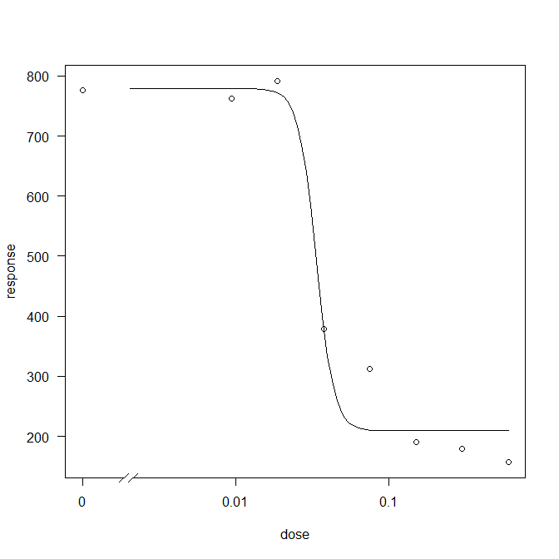
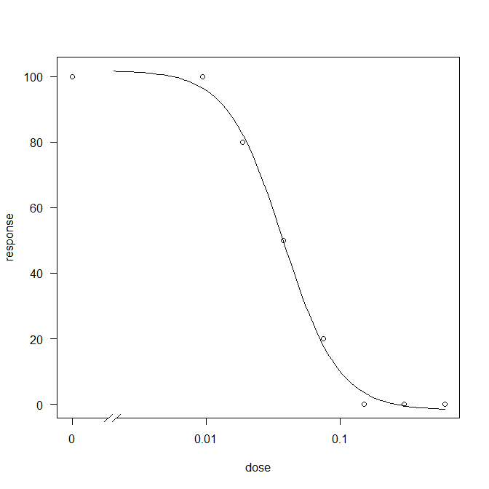
29 aralık 2021 carsamsa tip 6 değerlendirildi yaş ağırlıkları
yas total
NIS6 | doz 1 | doz 2 | doz 3 | doz 4 | doz 5 | doz 6 | doz 7 | doz 8
tekerrür1 | 1721 | 1900 | 1037 | 639 | 489 | 768 | 483 | 361
tekerrür2 | 1308 | 842 | 1023 | 966 | 832 | 131 | 270 | 185
tekerrür3 | 615 | 626 | 1105 | 362 | 329 | 92 | 155 | 197
tekerrür4 | 484 | 472 | 905 | 235 | 185 | 121 | 65 | 185
tekerrür5 | 611 | 420 | 384 | 196 | 154 | 100 | 92 | 93
tekerrür6 | 418 | 562 | 296 | 155 | 99 | 65 | 83 | 33
tekerrür7 | 272 | 514 | 795 | 103 | 101 | 61 | 103 | 45 | ed50 | ed90
ortalama | 776 | 762 | 792 | 379 | 313 | 191 | 179 | 157 | 33.5 | 44.9
top | 5429 | 5336 | 5545 | 2656 | 2189 | 1338 | 1251 | 1099
yas total | 7780 | 7470 | 7620 | 4550 | 3790 | 2080 | 2330 | 1870 | 39 | 107
%skor | 100 | 100 | 80 | 50 | 20 | 0 | 0 | 0 | 37 | 106
yasilk3 | 1215 | 1123 | 1055 | 656 | 550 | 330 | 303 | 248 | 37 | 138
length | 50 | 45 | 40 | 35 | 30 | 30 | 30 | 30 | 19 | 66
non nıs 6 | doz 1 | doz 2 | doz 3 | doz 4 | doz 5 | doz 6 | doz 7 | doz 8
tekerrür1 | 1067 | 1296 | 610 | 579 | 951 | 582 | 219 | 339
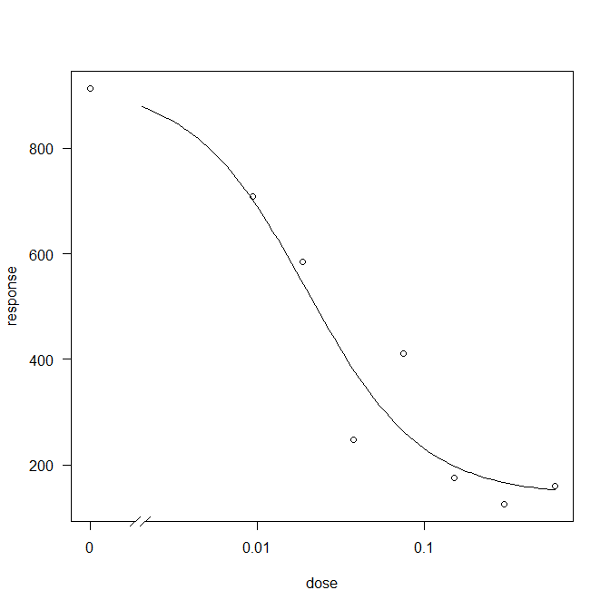
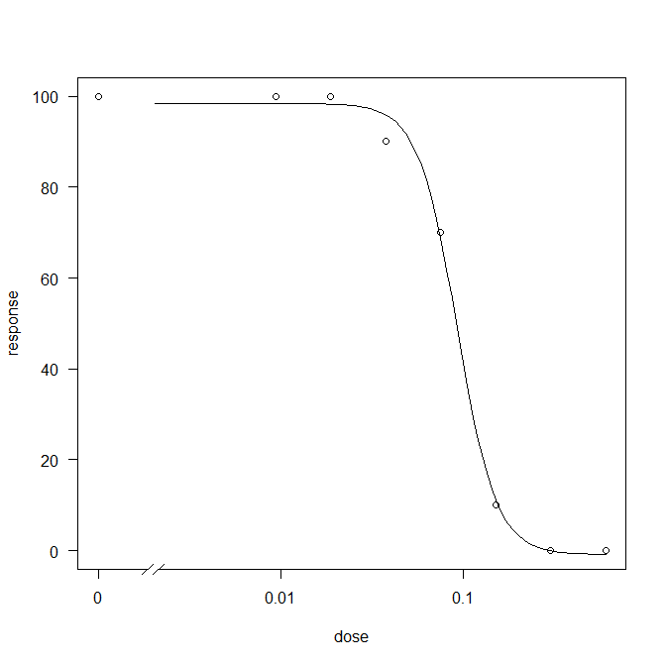
tekerrür2 | 2021 | 965 | 1173 | 200 | 181 | 164 | 183 | 435
tekerrür3 | 1357 | 1408 | 982 | 262 | 581 | 130 | 137 | 124
tekerrür4 | 875 | 439 | 337 | 216 | 525 | 64 | 87 | 79
tekerrür5 | 391 | 397 | 478 | 159 | 291 | 102 | 87 | 54
tekerrür6 | 294 | 322 | 317 | 253 | 169 | 139 | 105 | 36 | ed50 | ed90
tekerrür7 | 396 | 133 | 201 | 63 | 181 | 50 | 57 | 45
ortALAMA | 914 | 709 | 585 | 247 | 411 | 176 | 125 | 159 | 20 | 111
Top | 6401 | 4960 | 4098 | 1732 | 2879 | 1231 | 875 | 1112
yas total | 9070 | 7020 | 5940 | 3250 | 4350 | 2130 | 1870 | 1870 | 21 | 170
yüzde skor | 100 | 100 | 100 | 90 | 70 | 10 | 0 | 0 | 92 | 159
yas ilk3 | 1482 | 1223 | 922 | 347 | 571 | 292 | 180 | 299 | 18 | 50
length | 50 | 50 | 50 | 45 | 40 | 30 | 30 | 30 | 69 | 162
kuru
NIS 6 | doz 1 | doz 2 | doz 3 | doz 4 | doz 5 | doz 6 | doz 7 | doz 8
tekerrür1 | 522 | 556 | 551 | 312 | 301 | 467 | 452 | 324
tekerrür2 | 392 | 265 | 442 | 437 | 440 | 118 | 253 | 165
tekerrür3 | 181 | 201 | 395 | 216 | 197 | 87 | 121 | 180
tekerrür4 | 153 | 148 | 381 | 132 | 107 | 104 | 69 | 75
tekerrür5 | 207 | 144 | 220 | 115 | 110 | 88 | 85 | 40
tekerrür6 | 141 | 192 | 181 | 128 | 64 | 73 | 81 | 33
tekerrür7 | 122 | 157 | 304 | 86 | 91 | 52 | 90 | 41 | ed50 | ed90
ortalama | 245 | 238 | 353 | 204 | 187 | 141 | 164 | 123 | 36 | 42
top | 1718 | 1663 | 2474 | 1426 | 1310 | 989 | 1151 | 858
yas total | 1040 | 730 | 1360 | 670 | 480 | 0 | 210 | 0 | 59 | 127
%skor

kuru
non nıs 6 | doz 1 | doz 2 | doz 3 | doz 4 | doz 5 | doz 6 | doz 7 | doz 8
tekerrür1 | 365 | 430 | 265 | 300 | 475 | 327 | 172 | 250
tekerrür2 | 619 | 309 | 451 | 108 | 318 | 101 | 165 | 381
tekerrür3 | 412 | 441 | 367 | 122 | 230 | 96 | 113 | 101
tekerrür4 | 266 | 131 | 133 | 101 | 159 | 57 | 52 | 67
tekerrür5 | 138 | 125 | 146 | 114 | 103 | 90 | 77 | 45
tekerrür6 | 120 | 110 | 129 | 106 | 99 | 104 | 77 | 35 | ed50 | ed90
tekerrür7 | 133 | 600 | 68 | 36 | 95 | 46 | 53 | 40
ortALAMA | 293 | 307 | 223 | 127 | 211 | 117 | 101 | 131 | 18 | 23
Top | 2053 | 2146 | 1559 | 887 | 1479 | 821 | 709 | 919
yas total | 1570 | 700 | 600 | 0 | 660 | 0 | 500 | 500 | 18 | 23

